короткостро
 |  |  | Додаток 4 до Інструкції про складання органами Державної казначейської служби України звітності про виконання місцевих бюджетів

Інформація щодо короткострокових кредитів, наданих з місцевого бюджету, відображених на рахунках 2140-2148
Бюджет Шептицької Міської Територіальної Громади
(назва місцевого бюджету)
станом на 01 січня 2026р.

Періодичність: річна
Одиниця виміру: грн, коп.

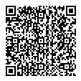
202600000053944675 | АС " Є-ЗВІТНІСТЬ " | ст. 1 з 1

